плитка+борт


РЕКОМЕНДОВАННЫЕ РОЗНИЧНЫЕ ЦЕНЫ ЗАВОДА "АКТИВ ГРУПП"
ПЛИТКА ТРОТУАРНАЯ
Наименование, ДxШxВ (мм) | Высота | Фото | Стоимость за 1 кв.м. (с учетом НДС 22%), продажа от 1 поддона |  |  |  |  |  |  | на поддоне (шт ) | в 1 кв.м. (шт) | на поддоне (кв.м. ) | вес поддона (кг )
 |  |  | Серый | Цвет 1* | Цвет 2* | Колормикс (2 цвета) | Колормикс (3 цвета) | Фактурный колормикс | Стоунмикс
А.2.П4 "Новый город" 160х160х40 200х160х40 240х160х40 | 40 мм | 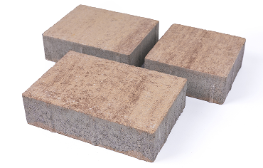 | 766.59 ₽ | 900.80 ₽ | 992.30 ₽ | 1,210.89 ₽ | 1,301.38 ₽ | 1,414.23 ₽ | 1,730.42 ₽ | 160 160 160 | 39,06 31,25 26,04 | 15.36 | 1,475
А.5.П.4 "Променад I " 200х100х40 | 40 мм | 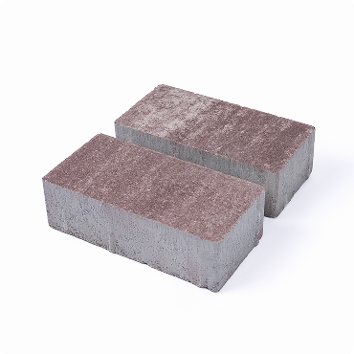 | 766.59 ₽ | 900.80 ₽ | 992.30 ₽ | 1,210.89 ₽ | 1,301.38 ₽ | 1,414.23 ₽ | 1,730.42 ₽ | 768 | 50 | 15.36 | 1,475
А.3.ПСМ.4"Променад II" 200х200х40 300х200х40 | 40 мм |  | 766.59 ₽ | 900.80 ₽ | 992.30 ₽ | 1,210.89 ₽ | 1,301.38 ₽ | 1,414.23 ₽ | 1,730.42 ₽ | 168 112 | 25 16,7 | 13.44 | 1,290
А.3.ПСМ.4"Променад II" Рельефная 200х200х40 300х200х40 | 40 мм |  | 766.59 ₽ | 900.80 ₽ | 992.30 ₽ | 1,210.89 ₽ | 1,301.38 ₽ | 1,414.23 ₽ | 1,730.42 ₽ | 168 112 | 25 16,7 | 13.44 | 1,290
Б.5.П.6 "Променад I " 200х100х60 | 60 мм | 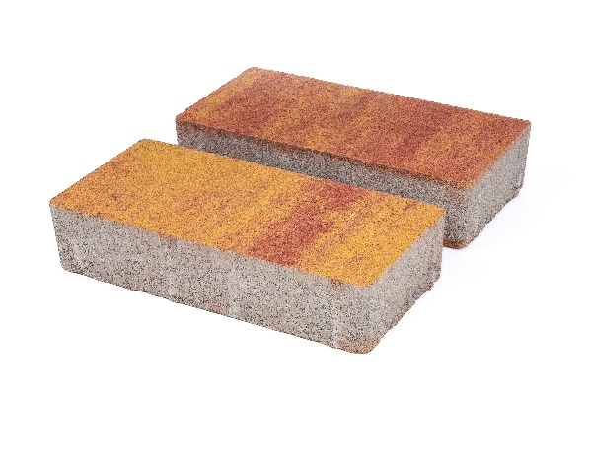 | 970.95 ₽ | 1,168.19 ₽ | 1,273.93 ₽ | 1,576.90 ₽ | 1,744.66 ₽ | 1,780.24 ₽ | 2,336.38 ₽ | 576 | 50 | 11.52 | 1,560
Б.3.ПСМ.6"Променад II" 200х200х60 300х200х60 | 60 мм |  | 970.95 ₽ | 1,168.19 ₽ | 1,273.93 ₽ | 1,576.90 ₽ | 1,744.66 ₽ | 1,780.24 ₽ | 2,336.38 ₽ | 144 96 | 25 16,7 | 11.52 | 1,560
Б.6.П.6"Ригель" 300х100х60 | 60мм | 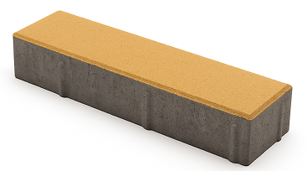 | 970.95 ₽ | 1,168.19 ₽ | 1,273.93 ₽ | 1,576.90 ₽ | 1,744.66 ₽ | 1,780.24 ₽ | 2,336.38 ₽ | 384 | 33.33 | 11.52 | 1,560
Б.4.П.6 "Брусчатка" 200х100х60 | 60 мм | 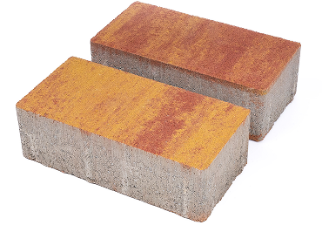 | 970.95 ₽ | 1,168.19 ₽ | 1,273.93 ₽ | 1,576.90 ₽ | 1,744.66 ₽ | 1,780.24 ₽ | 2,336.38 ₽ | 576 | 50 | 11.52 | 1,560
Б.1.П.6 "Старый город" 60х120х60 120х120х60 180х120х60 | 60 мм | 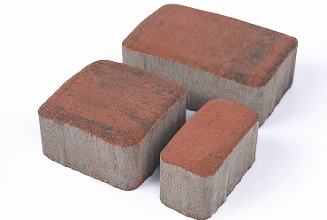 | 1,005.52 ₽ | 1,203.77 ₽ | 1,322.73 ₽ | 1,611.47 ₽ | 1,695.86 ₽ | 1,850.39 ₽ | 2,462.45 ₽ | 180 252 252 | 138,89 69,44 46,29 | 10.37 | 1,370
Б.1.К.6 "Классика" 115х115х60 | 60 мм | 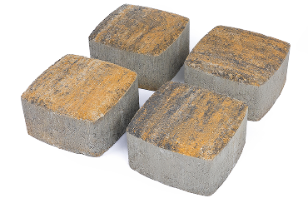 | 978.07 ₽ | 1,168.19 ₽ | 1,294.26 ₽ | 1,547.42 ₽ | 1,660.27 ₽ | 1,808.71 ₽ | 2,392.30 ₽ | 840 | 75.06 | 11.20 | 1,430
Б.2.П.6 "Новый город" 160х160х60 200х160х60 240х160х60 | 60 мм | 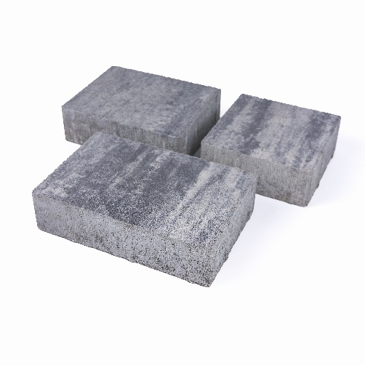 | 970.95 ₽ | 1,168.19 ₽ | 1,273.93 ₽ | 1,576.90 ₽ | 1,744.66 ₽ | 1,780.24 ₽ | 2,336.38 ₽ | 120 120 120 | 39,06 31,25 26,04 | 11.52 | 1,560
Б.1.Ф.6 "Антика" 118х98х95х60 108х88х95х60 97х77х95х60 87х67х95х60 76х56х95х60 | 60 мм | 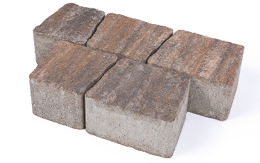 | 1,062.45 ₽ | 1,238.34 ₽ | 1,371.53 ₽ | 1,688.74 ₽ | 1,836.16 ₽ | 1,892.08 ₽ | 2,624.10 ₽ | 192 240 240 336 240 | 97,50 107,40 120,90 136,70 159,50 | 10.200 | 1,400
Б.2.Фсм.6 "Полигональ" 230х334х458х296х60 460х124х229х485х68х60 343х198х229х229х60 284х344х168х448х60 374х407х37х460х60 229х407х374х460х60 | 60 мм | 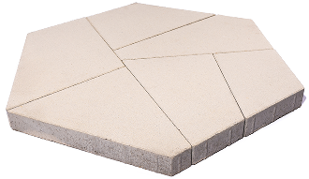 | 1,464.05 ₽ | 1,600.29 ₽ | 1,741.61 ₽ | 2,257.07 ₽ | 2,400.43 ₽ | 2,503.12 ₽ | 3,037.90 ₽ | 12 12 12 12 12 12 | 9,92 10,03 17,35 11,50 11,42 8,23 | 6.650 | 930
Б.1.П.8 "Палладио" 200х400х80 | 80 мм | 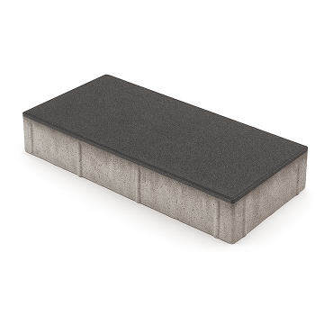 | 1,188.52 ₽ | 1,435.58 ₽ | 1,647.05 ₽ | 2,054.75 ₽ | 2,230.64 ₽ | 2,286.56 ₽ | 3,046.03 ₽ | 108 | 12.50 | 8.640 | 1,610
Б.4.П.8 "Брусчатка" 200х100х80 | 80 мм | 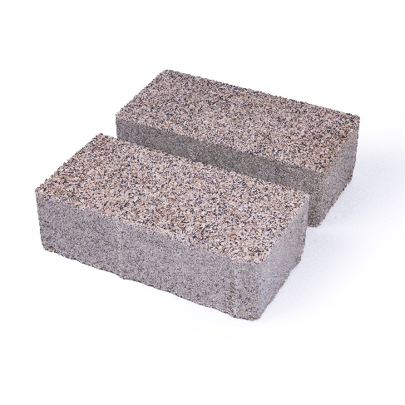 | 1,188.52 ₽ | 1,435.58 ₽ | 1,647.05 ₽ | 2,054.75 ₽ | 2,230.64 ₽ | 2,286.56 ₽ | 3,046.03 ₽ | 432 | 50 | 8.64 | 1,610
Б.3.П.8 "Новый город" 160х160х80 200х160х80 240х160х80 | 80 мм | 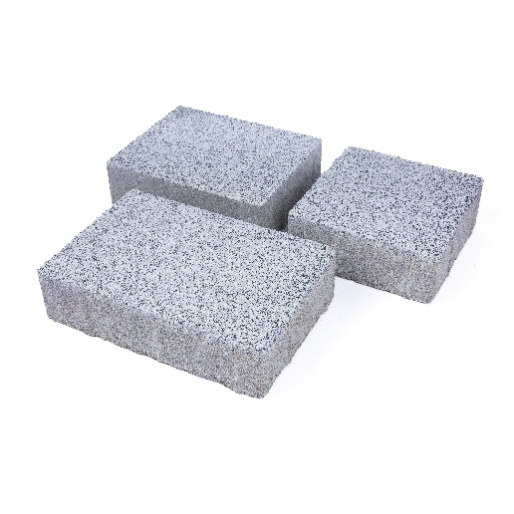 | 1,188.52 ₽ | 1,435.58 ₽ | 1,647.05 ₽ | 2,054.75 ₽ | 2,230.64 ₽ | 2,286.56 ₽ | 3,046.03 ₽ | 90 90 90 | 39.06 31.25 26.04 | 8.64 | 1,610
Б.2.П.8 "Мегаполис" 300х600х80 | 80 мм | 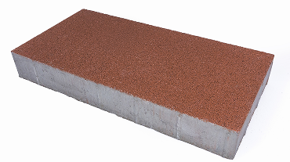 | 1,554.53 ₽ | 1,681.62 ₽ | 1,885.98 ₽ | 2,413.65 ₽ | 2,561.07 ₽ | 2,645.45 ₽ | 3,349.01 ₽ | 40 | 5.56 | 7.20 | 1,300
Б.1.ГР.8 "Газонная решетка" 600х400х80 | 80 мм | 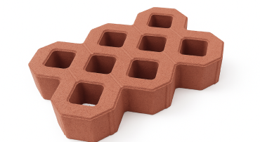 | 1,315.61 ₽ | 1,554.53 ₽ | по запросу | по запросу | по запросу | - | - | 40 | 4.17 | 9.60 | 1,070
Продукция сертифицирована на соответствие требованиям ГОСТ 17608-2017
ЗАБОРНЫЙ БЛОК
Наименование, ДxШxВ (мм) | Высота | Фото | Стоимость за 1 шт (с учетом НДС 22%), продажа от 1 поддона |  |  |  |  |  |  | на поддоне (шт ) | в 1 кв.м. (шт)по лицевой поверхности | на поддоне (кв.м. )по лицевой поверхности | вес поддона (кг )
 |  |  | Серый | Цвет 1* | Цвет 2* | Колормикс (2 цвета) | Колормикс (3 цвета) | Фактурный колормикс | Стоунмикс
Блок стеновой заборный колотый пустотный 390х120х190 | 190 мм | 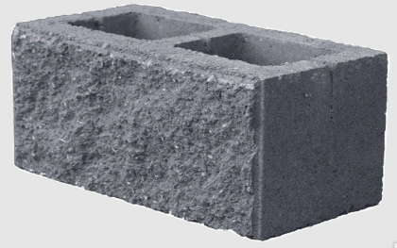 две боковые грани гладкая и колотая | 154.54 ₽ | 205.37 ₽ | 256.21 ₽ | 230.79 ₽ | 248.07 ₽ | - | - | 80 | 13.5 | 5.93 | 1,156
Блок столбовой заборный гладкий пустотный 265х265х300 | 300 мм | 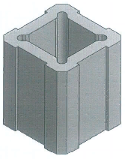 | 238.92 ₽ | 307.04 ₽ | 401.60 ₽ | 358.90 ₽ | 385.33 ₽ | - | - | 36 | 12.58 | 2.86 | 895
Продукция сертифицирована на соответствие требованиям ТУ 23.61.11-002-00430775-2023
КАМЕНЬ БОРТОВОЙ
Наименование, ДxШxВ (мм) | Ширина | Фото | Стоимость за 1 шт (с учетом НДС 22%), продажа от 1 поддона |  |  |  |  |  |  | на поддоне (шт./шт. ) | в 1 пог. м. (шт.) | на поддоне ( пог. м. ) | вес поддона (кг )
 |  |  | Серый | Цвет 1* | Цвет 2* | Колормикс (2 цвета) | Колормикс (3 цвета) | Фактурный колормикс | Стоунмикс
БР 100.20.8 1000х200х80 | 80 мм | 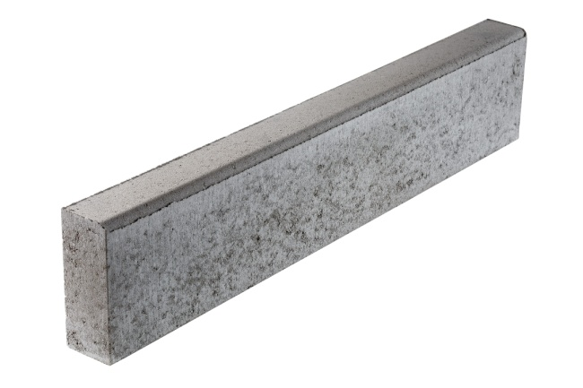 | 331.44 ₽ | 471.75 ₽ | 485.98 ₽ | 527.67 ₽ | 556.13 ₽ | 583.59 ₽ | 619.17 ₽ | 36 | 1 | 36 | 1,340
БР 100.30.15 1000х300х150 | 150 мм | 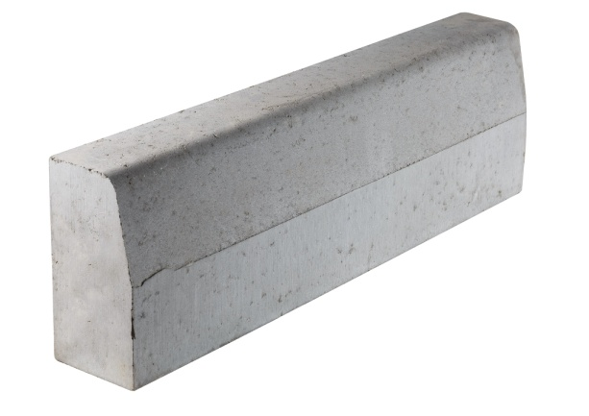 | 752.36 ₽ | по запросу | по запросу | по запросу | по запросу | - | - | 15 | 1 | 15 | 1,500
БР 100.30.18 1000х300х180 | 180 мм | 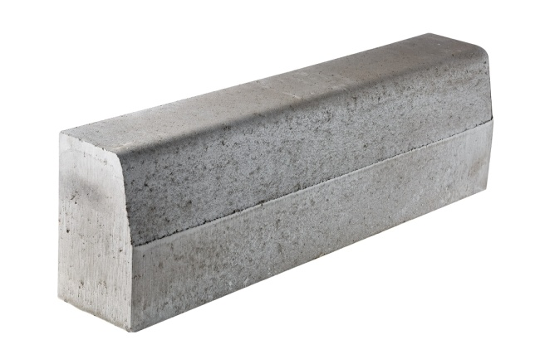 | 844.88 ₽ | по запросу | по запросу | по запросу | по запросу | - | - | 12 | 1 | 12 | 1,450
Продукция соответствует требованиям ГОСТ 6665-91 и ГОСТ 32961-2014
*Цвет 1: красный, черный,графит,светло-серый,жёлтый (горчичный), коричневый,светло-коричневый,терракот. Цвет 2: белый, желтый-яркий.
Изготовление продукции других цветов и оттенков возможно по согласованию эталона с заводом-изготовителем
Изделия изготовлены методом полусухого вибропрессования на оборудовании европейского производства
Цены указаны без учета стоимости доставки и тары


Прайс-лист действует с 01.01.2026
 |  | OOO "АКТИВ ГРУПП" |  |  |  |  |  |  | ООО «СТРОЙТОРГ» является эксклюзивным представителем завода «Актив Групп»

 |  | Завод расположен по адресу:
 |  | Россия, Республика Крым, Симферопольский р-н, Родниково с, комплекс зданий и сооружений 1 тер |  |  |  |  |  |  | 295022, Республика Крым, г.о. Симферополь, г. Симферополь, пр-кт Победы, зд.269а

 |  |  |  |  |  |  |  |  | Тел: +7 (978) 022 44 11 E-mail: sales@st-ru.com
 |  | www.ag-ru.com |  |  |  |  |  |  | www.st-ru.com

